EXEMPLO - Matriz de comparação
Modelo de matriz de comparação em pares – Exemplo |  |  |  |  |  |  |  |  |  |  | https://pt.smartsheet.com/try-it?trp=58107
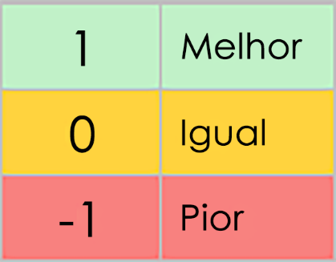 | Range | Price | Charging Time | Battery Life | Maintenance Costs | Brand Reputation | Safety Features | Technology Integration | Resale Value | Environmental Impact
CRITÉRIOS | X | X | X | X | X | X | X | X | X | X | PONTUAÇÃO | CLASSIFICAÇÃO
Intervalo | – | 1 | 0 | 1 | 1 | 1 | 1 | 0 | -1 | 1 | 5 | 4
Preço | 1 | – | -1 | 1 | -1 | -1 | -1 | -1 | 1 | 0 | -2 | 10
Tempo de carregamento | 0 | -1 | – | 0 | 0 | 0 | 1 | 0 | 1 | 1 | 2 | 7
Duração da bateria | -1 | 0 | 0 | – | 1 | 1 | 1 | 1 | 0 | 1 | 4 | 5
Custos de manutenção | 0 | 1 | 1 | 1 | – | -1 | 0 | 1 | 1 | -1 | 3 | 6
Reputação da marca | 1 | 1 | 1 | 1 | 1 | – | 1 | 1 | 0 | 1 | 8 | 2
Recursos de segurança | 0 | 0 | 0 | 1 | -1 | -1 | – | 1 | 1 | 0 | 1 | 8
Integração de tecnologia | 1 | 1 | 1 | 1 | 1 | 1 | 1 | – | 1 | 1 | 9 | 1
Valor de revenda | 0 | 0 | 0 | 0 | 0 | 1 | 1 | -1 | – | -1 | 0 | 9
Impacto ambiental | 1 | 1 | 1 | 1 | 0 | 1 | 0 | 1 | 1 | – | 7 | 3

CLIQUE AQUI PARA CRIAR NO SMARTSHEET

